開催イベント画面
画面レイアウト定義
共通情報 |  | システム名 |  |  |  |  |  |  |  |  |  |  |  |  | 作成者 | 内山
 |  | 工程名 | 画面設計 |  |  |  |  |  |  |  |  |  |  |  | 作成日付 | 2023-05-09
 |  | ドキュメント名 |  |  |  |  |  |  |  |  |  |  |  |  | バージョン | v1.0
書誌情報 |  | 書誌名 |  |  |  |  |  |  |  |  |  |  |  |  | 更新者 | -
 |  | 画面ID |  |  | 画面の名称 |  | 開催イベント画面 |  |  |  |  |  |  |  | 更新日付 | -
 |  | 概要
レイアウト図 |  |  |  |  |  |  |  |  |  |  |  | 操作手順

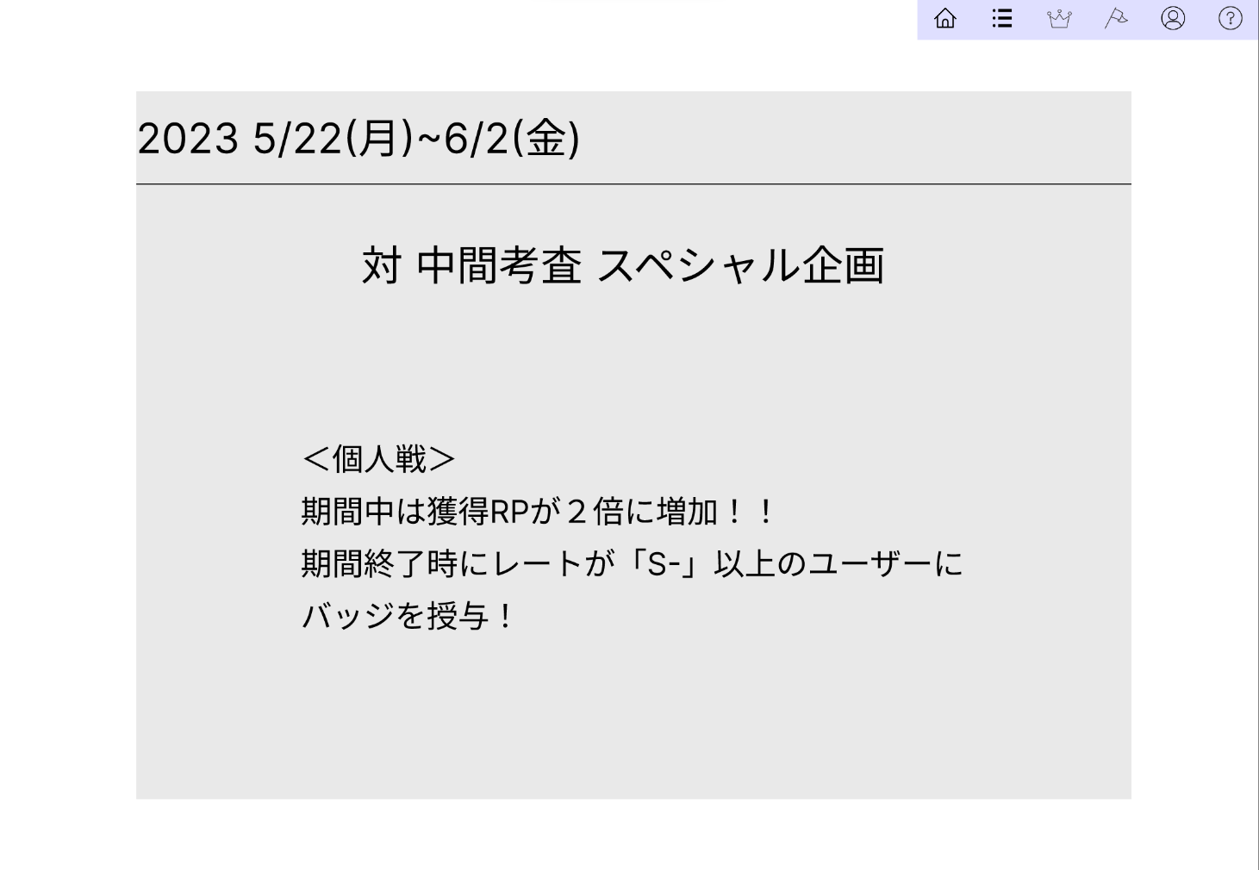
 |  |  |  |  |  |  |  |  |  |  |  |  | 1
 |  |  |  |  |  |  |  |  |  |  |  |  | 遷移したい画面を押して遷移する
①

②

③

使用する部品
識別ID | ラベル |  | 入力／表示 | 部品の種類 |  | 表示桁数 | 入力桁数 | データ型 | 文字種 | 初期表示 | 設定元 |  | 設定先 | 説明
① | ヘッダー |  | - | リンク |  | - | - | - | - | - | - |  | - | ほかの画面へ遷移するリンク
② | 日時 |  | - | 文字列 |  | 20 | - | - | 全角 | - | - |  | - | 開催する日時
③ | イベント内容 |  | - | 文字列 |  | 500 | - | - | 全角 | - | - |  | - | 開催するイベントの詳細

ユーザ情報編集画面
画面レイアウト定義
共通情報 |  | システム名 |  |  |  |  |  |  |  |  |  |  |  |  | 作成者 | 内山
 |  | 工程名 | 画面設計 |  |  |  |  |  |  |  |  |  |  |  | 作成日付 | 2023-05-09
 |  | ドキュメント名 |  |  |  |  |  |  |  |  |  |  |  |  | バージョン | v1.0
書誌情報 |  | 書誌名 |  |  |  |  |  |  |  |  |  |  |  |  | 更新者 | -
 |  | 画面ID |  |  | 画面の名称 |  | ユーザ情報編集画面 |  |  |  |  |  |  |  | 更新日付 | -
 |  | 概要
レイアウト図 |  |  |  |  |  |  |  |  |  |  |  | 操作手順

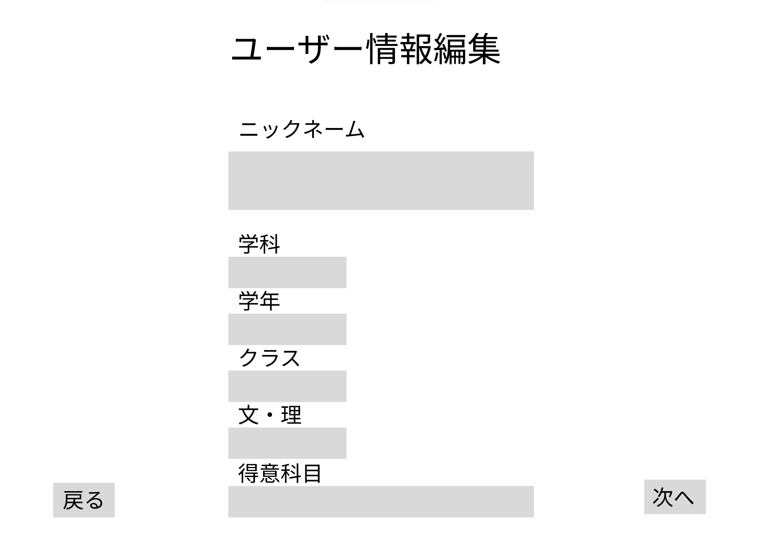
 |  |  |  |  |  |  |  |  |  |  |  |  | 1
 |  |  |  |  |  |  |  |  |  |  |  |  | ニックネーム・学科・学年・クラス・文理・得意科目を入力
 |  |  |  |  |  |  |  |  |  |  |  |  | 2
 |  |  |  |  |  |  |  |  |  |  |  |  | 次へを押しユーザ情報編集確認画面へ遷移する
 |  |  |  |  |  |  |  |  |  |  |  |  | 3
 |  |  |  |  |  |  |  |  |  |  |  |  | 戻るを押しユーザ情報確認画面へ遷移する

①
②

③

④
⑥
⑤

⑦
⑧

使用する部品
識別ID | ラベル |  | 入力／表示 | 部品の種類 |  | 表示桁数 | 入力桁数 | データ型 | 文字種 | 初期表示 | 設定元 |  | 設定先 | 説明
① | ニックネーム |  | 入力 | テキストボックス |  | - | 20 | - | 全角 | - | - |  | - | ニックネームを入力するテキストボックス
② | 学科 |  | 入力 | テキストボックス |  | - | 20 | - | 全角 | - | - |  | - | 学科を入力するテキストボックス
③ | 学年 |  | 入力 | テキストボックス |  | - | 20 | - | 全角 | - | - |  | - | 学年を入力するテキストボックス
④ | クラス |  | 入力 | テキストボックス |  | - | 20 | - | 全角 | - | - |  | - | クラスを入力するテキストボックス
⑤ | 文理 |  | 入力 | テキストボックス |  | - | 20 | - | 全角 | - | - |  | - | 文理を入力するテキストボックス
⑥ | 得意科目 |  | 入力 | テキストボックス |  | - | 20 | - | 全角 | - | - |  | - | 得意科目を入力するテキストボックス
⑦ | 戻る |  | - | リンク |  | - | - | - | - | - | - |  | - | ユーザ情報確認画面へ遷移するリンク
⑧ | 次へ |  | - | リンク |  | - | - | - | - | - | - |  | - | ユーザ情報編集確認画面へ遷移するリンク

ユーザ情報確認画面
画面レイアウト定義
共通情報 |  | システム名 |  |  |  |  |  |  |  |  |  |  |  |  | 作成者 | 内山
 |  | 工程名 | 画面設計 |  |  |  |  |  |  |  |  |  |  |  | 作成日付 | 2023-05-09
 |  | ドキュメント名 |  |  |  |  |  |  |  |  |  |  |  |  | バージョン | v1.0
書誌情報 |  | 書誌名 |  |  |  |  |  |  |  |  |  |  |  |  | 更新者 | -
 |  | 画面ID |  |  | 画面の名称 |  | ユーザ情報確認画面 |  |  |  |  |  |  |  | 更新日付 | -
 |  | 概要
レイアウト図 |  |  |  |  |  |  |  |  |  |  |  | 操作手順

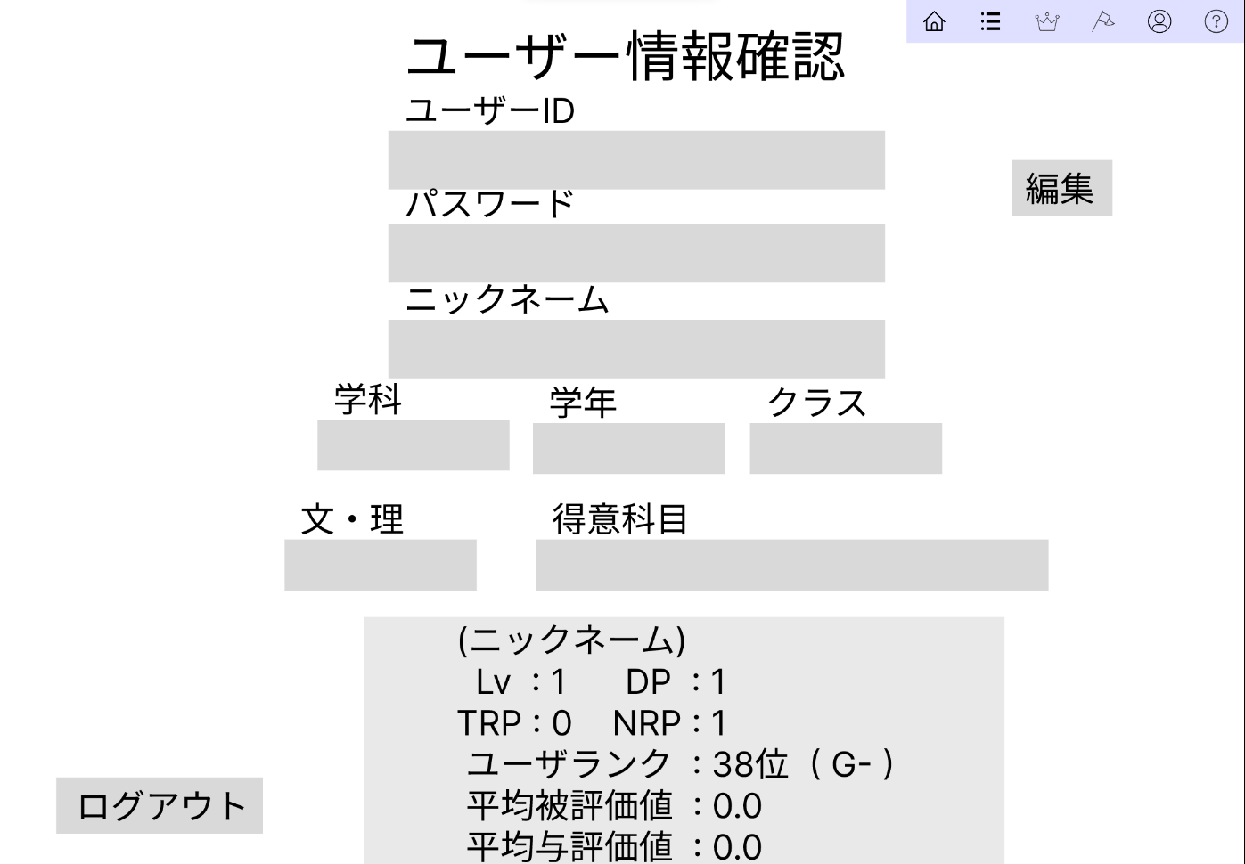
①
 |  |  |  |  |  |  |  |  |  |  |  |  | 1
 |  |  |  |  |  |  |  |  |  |  |  |  | 遷移したい画面を押して遷移する
 |  |  |  |  |  |  |  |  |  |  |  |  | 2
③
 |  |  |  |  |  |  |  |  |  |  |  |  | 編集画面へ遷移するリンク
 |  |  |  |  |  |  |  |  |  |  |  |  | 3
④
②
 |  |  |  |  |  |  |  |  |  |  |  |  | ログアウトをしログイン画面へ遷移するリンク
⑤

⑧
⑥
⑦

⑨
⑩

⑪

⑫

使用する部品
識別ID | ラベル |  | 入力／表示 | 部品の種類 |  | 表示桁数 | 入力桁数 | データ型 | 文字種 | 初期表示 | 設定元 |  | 設定先 | 説明
① | ヘッダー |  | - | リンク |  | - | - | - | - | - | - |  | - | ほかの画面へ遷移するリンク
② | 編集 |  | - | リンク |  | - | - | - | 全角 | - | - |  | - | 編集画面へ遷移するリンク
③ | ユーザID |  | - | 文字列 |  | 10 | - | - | 全角 | - | - |  | - | ユーザIDを表示
④ | パスワード |  | - | 文字列 |  | 10 | - | - | 全角 | - | - |  | - | パスワードを表示
⑤ | ニックネーム |  | - | 文字列 |  | 10 | - | - | 全角 | - | - |  | - | ニックネームを表示
⑥ | 学科 |  | - | 文字列 |  | 10 | - | - | 全角 | - | - |  | - | 学科を表示
⑦ | 学年 |  | - | 文字列 |  | 10 | - | - | 全角 | - | - |  | - | 学年を表示
⑧ | クラス |  | - | 文字列 |  | 10 | - | - | 全角 | - | - |  | - | クラスを表示
⑨ | 文理 |  | - | 文字列 |  | 10 | - | - | 全角 | - | - |  | - | 文理を表示
⑩ | 得意科目 |  | - | 文字列 |  | 10 | - | - | 全角 | - | - |  | - | 得意科目を表示
⑪ | 評価 |  | - | 文字列 |  | 500 | - | - | 全角 | - | - |  | - | 評価を表示
⑫ | ログアウト |  | - | ボタン |  | - | - | - | - | - | - |  | - | ログアウトをしログイン画面へ遷移するボタン

ユーザ情報編集確認画面
画面レイアウト定義
共通情報 |  | システム名 |  |  |  |  |  |  |  |  |  |  |  |  | 作成者 | 内山
 |  | 工程名 | 画面設計 |  |  |  |  |  |  |  |  |  |  |  | 作成日付 | 2023-05-09
 |  | ドキュメント名 |  |  |  |  |  |  |  |  |  |  |  |  | バージョン | v1.0
書誌情報 |  | 書誌名 |  |  |  |  |  |  |  |  |  |  |  |  | 更新者 | -
 |  | 画面ID |  |  | 画面の名称 |  | ユーザ情報編集確認画面 |  |  |  |  |  |  |  | 更新日付 | -
 |  | 概要
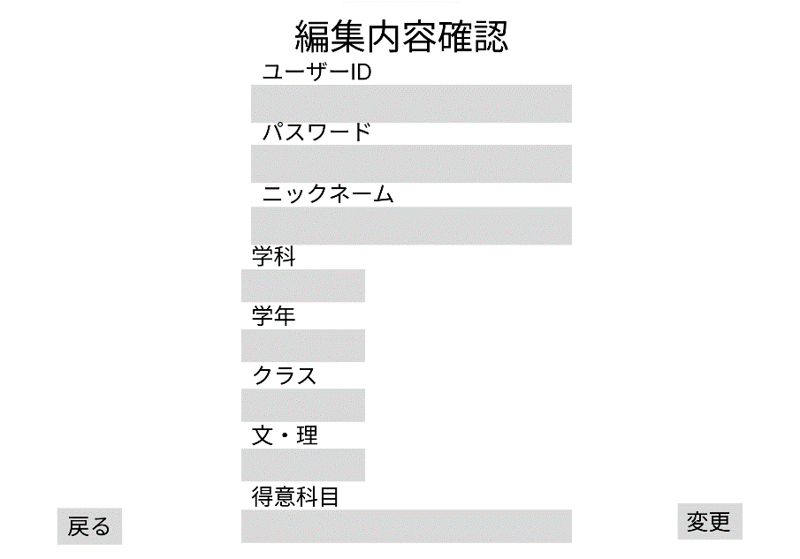
レイアウト図 |  |  |  |  |  |  |  |  |  |  |  | 操作手順

①
②
 |  |  |  |  |  |  |  |  |  |  |  |  | 1
 |  |  |  |  |  |  |  |  |  |  |  |  | 戻るを押しユーザ情報編集確認画面へ遷移する
 |  |  |  |  |  |  |  |  |  |  |  |  | 2
③
 |  |  |  |  |  |  |  |  |  |  |  |  | 変更を押しOKを押しユーザ情報確認画面へ遷移する
④
⑤
⑦
⑥
⑧

⑨
⑩
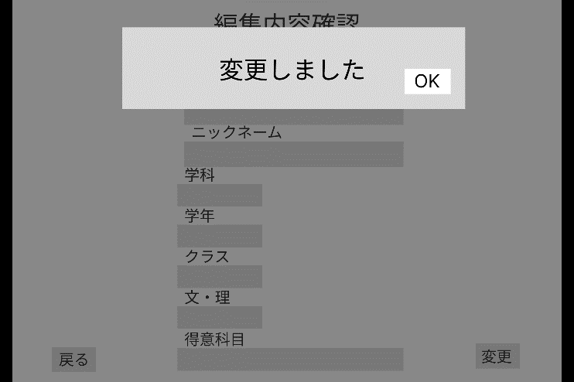

⑪
⑫

使用する部品
識別ID | ラベル |  | 入力／表示 | 部品の種類 |  | 表示桁数 | 入力桁数 | データ型 | 文字種 | 初期表示 | 設定元 |  | 設定先 | 説明
① | ユーザID |  | 表示 | 文字列 |  | - | 20 | - | 全角 | - | - |  | - | ユーザIDを表示
② | パスワード |  | 表示 | 文字列 |  | - | 20 | - | 全角 | - | - |  | - | パスワードを表示
③ | ニックネーム |  | 表示 | 文字列 |  | - | 20 | - | 全角 | - | - |  | - | ニックネームを表示
④ | 学科 |  | 表示 | 文字列 |  | - | 20 | - | 全角 | - | - |  | - | 学科を表示
⑤ | 学年 |  | 表示 | 文字列 |  | - | 20 | - | 全角 | - | - |  | - | 学年を表示
⑥ | クラス |  | 表示 | 文字列 |  | - | 20 | - | 全角 | - | - |  | - | クラスを表示
⑦ | 文理 |  | 表示 | 文字列 |  | - | 20 | - | 全角 | - | - |  | - | 文理を表示
⑧ | 得意科目 |  | 表示 | 文字列 |  | - | 20 | - | 全角 | - | - |  | - | 得意科目を表示
⑨ | 戻る |  | - | リンク |  | - | - | - | - | - | - |  | - | ユーザ情報編集画面へ遷移するリンク
⑩ | 変更 |  | - | リンク |  | - | - | - | - | - | - |  | - | ユーザ情報編集確認画面へ遷移するリンク
⑪ | アラート |  | 表示 | アラート |  | - | - | - | - | - | - |  | - | アラートを表示する
⑫ | OK |  | リンク | リンク |  | - | - | - | - | - | - |  | - | ユーザ情報確認画面へ遷移する

ヘルプ
画面レイアウト定義
共通情報 |  | システム名 |  |  |  |  |  |  |  |  |  |  |  |  | 作成者 | 内山
 |  | 工程名 | 画面設計 |  |  |  |  |  |  |  |  |  |  |  | 作成日付 | 2023-05-09
 |  | ドキュメント名 |  |  |  |  |  |  |  |  |  |  |  |  | バージョン | v1.0
書誌情報 |  | 書誌名 |  |  |  |  |  |  |  |  |  |  |  |  | 更新者 | -
 |  | 画面ID |  |  | 画面の名称 |  | ヘルプ |  |  |  |  |  |  |  | 更新日付 | -
 |  | 概要
レイアウト図 |  |  |  |  |  |  |  |  |  |  |  | 操作手順

 |  |  |  |  |  |  |  |  |  |  |  |  | 1
 |  |  |  |  |  |  |  |  |  |  |  |  | 遷移したい画面を押して遷移する
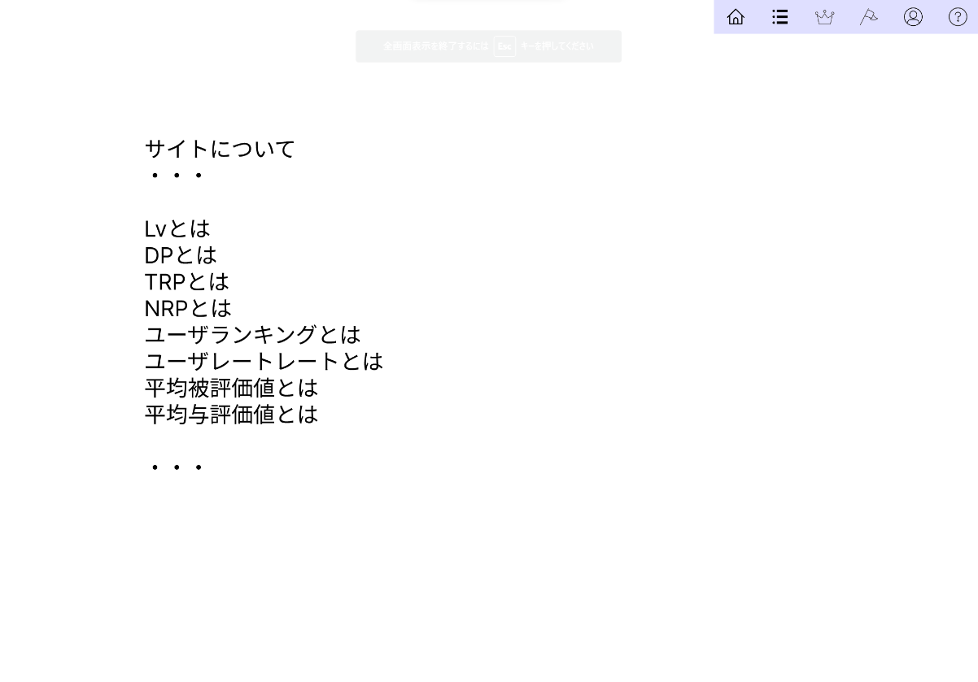
①

②

使用する部品
識別ID | ラベル |  | 入力／表示 | 部品の種類 |  | 表示桁数 | 入力桁数 | データ型 | 文字種 | 初期表示 | 設定元 |  | 設定先 | 説明
① | ヘッダー |  | - | リンク |  | - | - | - | - | - | - |  | - | ほかの画面へ遷移するリンク
② | ヘルプ |  | - | 文字列 |  | 1000 | - | - | 全角 | - | - |  | - | ヘルプを表示する

